DISTANCIA, ALTURA
PIN 1 | TEE 1 | ESCALA | 0.312495 | MAPA | HOLE | PIN 1 | PIN 2 | PIN 3
55.56 | 44.43 |  |  | BLUE LAGOON | 2 | 55.56 | -11.08 | 428.05
PIN 2 | TEE 2 |  |  |  |  | TEE 1 | TEE 2 | TEE 3
-11.08 | 0.9833 |  |  | DISTANCIA | 224y | 44.43 | 0.9833 | -290.01
PIN 3 | TEE 3
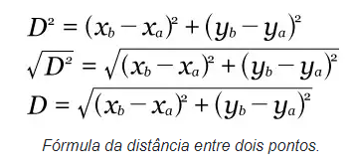
428.05 | -290.01

DISTANCIA | 224.42
ALTURA | -3.41

